Exemplo
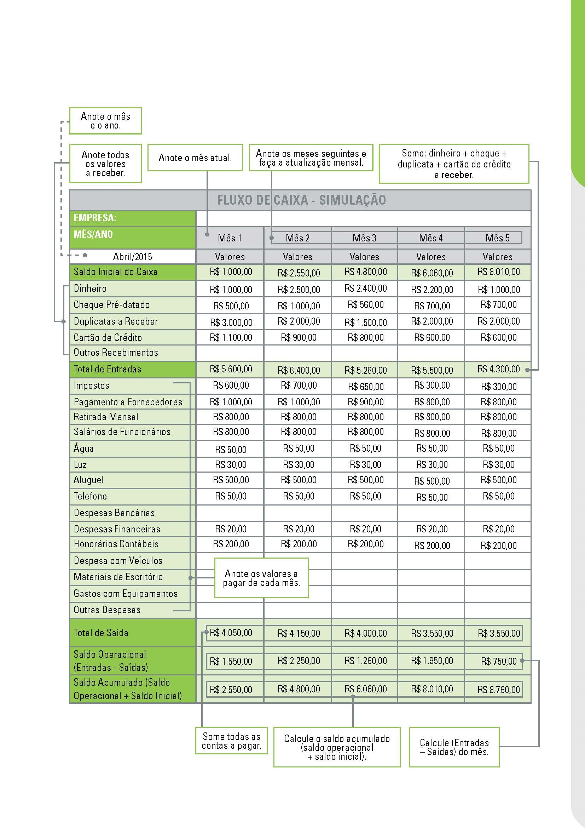

Fluxo de Caixa
Entradas e Saídas
 FLUXO DE CAIXA |  |  |  |  |  |  |  |  |  |  |  |  | FLUXO DE CAIXA
EMPRESA:
MÊS/ANO | Mês 1 | Mês 2 | Mês 3 | Mês 4 | Mês 5 | Mês 6 | Mês 7 | Mês 8 | Mês 9 | Mês 10 | Mês 11 | Mês 12
 | Valores | Valores | Valores | Valores | Valores | Valores | Valores | Valores | Valores | Valores | Valores | Valores
Saldo Inicial do Caixa | R$ - | R$ - | R$ - | R$ - | R$ - | R$ - | R$ - | R$ - | R$ - | R$ - | R$ - | R$ -
Dinheiro
Cheque Pré-datado
Duplicatas a Receber
Cartão de Crédito
Outros Recebimentos
Total de Entradas | R$ - | R$ - | R$ - | R$ - | R$ - | R$ - | R$ - | R$ - | R$ - | R$ - | R$ - | R$ -
Impostos
Fluxo de Caixa
Pagamento a Fornecedores
Retirada Mensal
Salários de Funcionários
Água
Luz
Aluguel
Telefone
Despesas Bancárias
Despesas Financeiras
Honorários Contábeis
Despesa com Veículos
Materiais de Escritório
Gastos com Equipamentos

Outras Despesas
Total de Saída | R$ - | R$ - | R$ - | R$ - | R$ - | R$ - | R$ - | R$ - | R$ - | R$ - | R$ - | R$ -
Saldo Operacional (Entradas - Saídas) | R$ - | R$ - | R$ - | R$ - | R$ - | R$ - | R$ - | R$ - | R$ - | R$ - | R$ - | R$ -
Saldo Acumulado (Saldo Operacional + Saldo Inicial) | R$ - | R$ - | R$ - | R$ - | R$ - | R$ - | R$ - | R$ - | R$ - | R$ - | R$ - | R$ -

